界面&功能
商城 |  |  |  |  |  | 功能规则

 | 功能入口 |  |  |  |  |  |  | 商城功能 相关功能规则
 |  |  |  |  |  |  | 1.设计目的是什么
 |  |  |  |  |  |  | ▶ | 基础功能

 |  |  |  |  |  |  | 2.解锁方式
 |  |  |  |  |  |  | ▶ | 初期解锁
 | 1.主界面点击【商城】图标进入 |  |  |  |  |  | 3.基本规则
 |  |  |  |  |  |  | ▶ | 原基础商城系统的逻辑
 |  |  |  |  |  |  | ▶ | 普通商城消耗指定类型货币，购买消耗品和部分材料，有品级区分，有每日限购

 | 商城界面【前面商店的布局都一样，只有充值界面布局不一样】
1
4

2
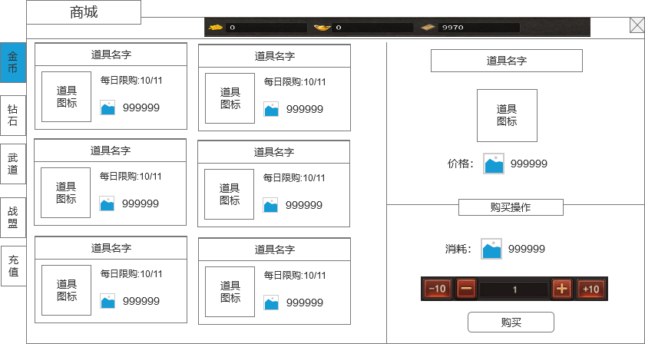
 |  |  |  |  |  | 1 | 界面标题
 |  | 1 | 界面标题 |  |  |  | ▶ | 显示界面的标题
 |  |  | ▶ | 显示界面的标题 |  | 2 | 页签
 |  | 2 | 页签 |  |  |  | ▶ | 二级页签名称，暂定【金币】【钻石商店】、【武道】【战盟】【充值】（等货币正式定下后前面的货币页签会改名字）
5
 |  |  | ▶ | 二级页签名称，暂定【金币】【钻石商店】、【武道】【战盟】【充值】（等货币正式定下后前面的货币页签会改名字） |  |  | ▶ | 需要有选中状态
 |  |  | ▶ | 需要有选中状态
 |  |  |  |  |  | 3 | 具体商品内容
 |  | 3 | 具体商品内容 |  |  |  | ▶ | 界面按照示意图摆放，每排2个，可上下拖动
 |  |  | ▶ | 界面按照示意图摆放，每排2个，可上下拖动 |  |  | ▶ | 商品具体信息：
 |  |  | ▶ | 商品具体信息： |  |  |  | 顶部展示道具名称
 |  |  |  | 顶部展示道具名称 |  |  |  | 显示道具图标，点击图标会弹出道具tips信息弹窗
6
 |  |  |  | 显示道具图标 |  |  |  | 显示道具价格：货币图标+数量
 |  |  |  | 显示道具价格：货币图标+数量 |  |  |  | 显示限购消息，如果不限购，则不显示
 |  |  |  | 显示限购消息，如果不限购，则不显示 |  |  | ▶ | 商品需要有选中效果，有选中框
 |  |  | ▶ | 商品需要有选中效果，有选中框 |  | 4 | 货币栏
 |  | 4 | 货币栏 |  |  |  | ▶ | 显示当前的货币数量
 |  |  | ▶ | 显示当前的货币数量 |  |  | ▶ | 需要根据不同商店显示不同的货币
 |  |  |  |  |  | 5 | 选中的商品信息
 |  | 5 | 选中的商品信息 |  |  |  | ▶ | 显示选中的商品信息
 |  |  | ▶ | 显示选中的商品信息
3
 |  |  |  |  |  | 6 | 购买操作
 |  | 6 | 购买操作 |  |  |  | ▶ | 显示购买物品需要的消耗，会根据下面的数量变化而变化
 |  |  | ▶ | 显示购买物品需要的消耗，会根据下面的数量变化而变化 |  |  | ▶ | 购买数量的操作+-号，如果商品有限购，则数量不能超过限购数量，数量也不能减到0和负数。
 |  |  | ▶ | 购买数量的操作+-号 |  |  | ▶ | 购买按钮
 |  |  | ▶ | 购买按钮 |  |  |  | 如果货币数量不足，则提示“XX不足！”，如果购买成功，则弹通用的获取物品界面。

 | 充值界面【当前为示例】

1

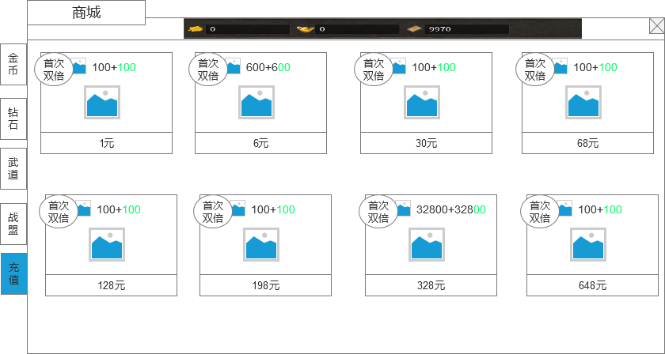
 |  |  | 1 | 充值详细信息 |  | 1 | 充值详细信息
 |  |  |  | ▶ | 显示图标（具体图标样式根据货币正式定了后再画） |  | ▶ | 显示图标（具体图标样式根据货币正式定了后再画）
 |  |  |  | ▶ | 显示充值可以获得的货币数量 |  | ▶ | 显示充值可以获得的货币数量
 |  |  |  | ▶ | 显示充值金额 |  | ▶ | 显示充值金额
 |  |  |  | ▶ | 显示“首次双倍"特殊标签 |  | ▶ | 显示“首次双倍"特殊标签
 |  |  |  | ▶ | 充值金额就图例的8个档位 |  |  | 首次充值了该档位后，标签消失，充值获得正常的货币。
 |  |  |  |  |  |  |  | 每个档位的首次充值独立。
 |  |  |  |  |  |  | ▶ | 充值金额就图例的8个档位

参考界面
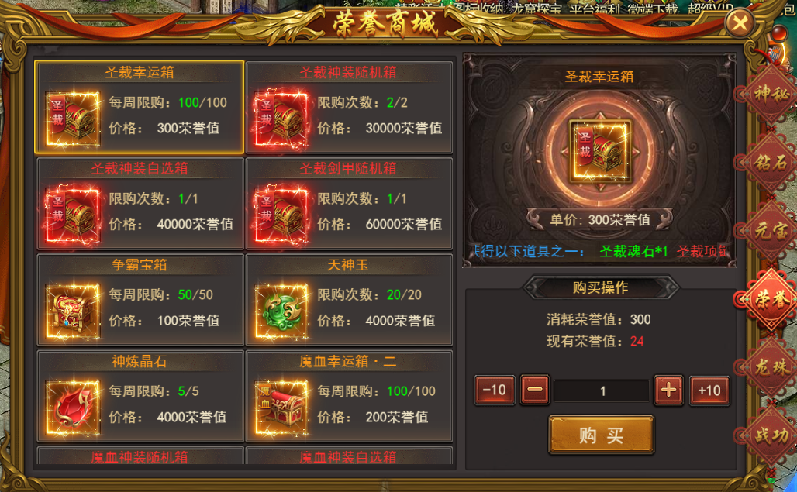

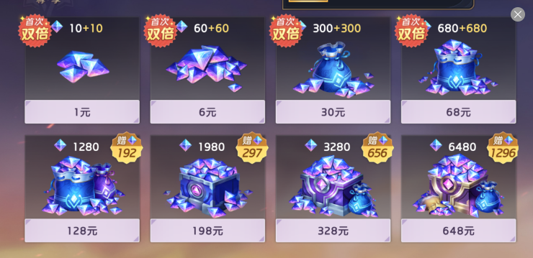

美术需求
美术需求

 | UI需求
 | 序号 | 类型 | 对应界面 | 内容描述 | 功能需求 | 备注 | 参考图
 | 1 | UI | 商城界面 | 商城界面 | 详见界面功能设计
 | 原画需求
 | 序号 | 类型 | 对应界面 | 内容描述 | 功能需求 | 备注 | 参考图
 | 2 | 3D原画 | 充值界面元宝，有价格、数量区别 | 元宝1 |  |  | 
 | 3 | 4D原画 | 充值界面元宝，有价格、数量区别 | 元宝2 |  |  | 
 | 4 | 5D原画 | 充值界面元宝，有价格、数量区别 | 元宝3 |  |  | 
 | 5 | 6D原画 | 充值界面元宝，有价格、数量区别 | 元宝4 |  |  | 
 | 6 | 7D原画 | 充值界面元宝，有价格、数量区别 | 元宝5 |  |  | 
 | 7 | 8D原画 | 充值界面元宝，有价格、数量区别 | 元宝6 |  |  | 
 | 8 | 9D原画 | 充值界面元宝，有价格、数量区别 | 元宝7 |  |  | 
 | 9 | 10D原画 | 充值界面元宝，有价格、数量区别 | 元宝8 |  |  | 
 | ICON需求
 | 序号 | 类型 | 图标需求 | 内容描述 | 功能需求 | 尺寸需求 | 参考图
 | 1
 | 动效需求
 | 序号 | 类型 | 描述 | 内容描述 | 功能需求 | 备注 | 参考图
 | 其他
 | 序号 | 类型 | 对应界面 | 内容描述 | 功能需求 | 备注 | 参考图
 | 1 | ICON | 入口图标 | 商城 |  |  | 

